상품제안서
26년 타임포인트 탁상캘린더 페이퍼링 150x200 | 상품코드: S43791

 |  |  |  |  |  |  | 02-713-8555 | www.synergygift.co.kr
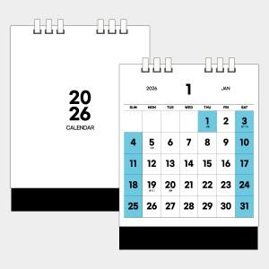 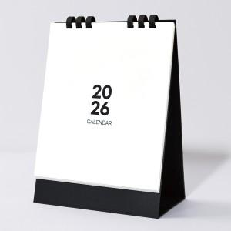 

【상세/제작정보】

【인쇄/포장옵션】 | 금박, 은박 / 무지종이봉투

【공급단가】 | 수량 | 100~ | 300~ | 500~ | 1,000~ | 5,000~
*VAT별도 | 단가 | 3,510원 | 3,320원 | 3,150원 | 3,070원 | 3,020원

【상품 URL】 | https://www.synergygift.co.kr:443/src/goods_detail.php?gdno=43791

